Trang_bìa
Posts and Telecommunications Institute of Technology |  |  |  |  |  |  | Thiết kế |  | Tài liệu phát triển |  | Tên hệ thống |  |  | Xây dựng website đọc truyện |  |  |  | Người tạo |  | ThinhNP | Ngày tạo |  | 2023-10-10
 |  |  |  |  |  |  |  |  |  |  |  |  |  |  |  |  |  | Người cập nhật |  |  | Ngày cập nhật
 |  |  |  |  |  |  |  |  |  |  | Màn hình (ID) |  |  | createData |  | Màn hình (Tên) |  | Thêm truyện

 | Xây dựng website đọc truyện Tài liệu phát triển hệ thống

 | Version 1.0

 |  |  |  |  |  |  |  |  |  | 1. Mục đích |  |  |  | 7. Giao diện màn hình
 |  |  |  |  |  |  |  |  |  | 2. Giới hạn hoạt động |  |  |  | 8. Danh sách hạng mục
 |  |  |  |  |  |  |  |  |  | 3. Giới hạn hệ thống |  |  |  | 9. Khái quát chức năng
 |  |  |  |  |  |  |  |  |  | 4. Chức năng liên quan |  |  |  | 10. Xử lý chi tiết
 |  |  |  |  |  |  |  |  |  | 5. Không bao gồm
 |  |  |  |  |  |  |  |  |  | 6. Sơ đồ

Posts and Telecommunications Institute of Technology |  |  |  |  |  |  | Thiết kế |  | Tài liệu phát triển |  | Tên hệ thống |  |  | Xây dựng website đọc truyện |  |  |  | Người tạo |  | ThinhNP | Ngày tạo |  | 2023-10-10
 |  |  |  |  |  |  |  |  |  |  |  |  |  |  |  |  |  | Người cập nhật |  |  | Ngày cập nhật
 |  |  |  |  |  |  |  |  |  |  | Màn hình (ID) |  |  | createData |  | Màn hình (Tên) |  | Thêm truyện

 | Lịch sử chỉnh sửa

 | Ver |  | Ngày cập nhật |  |  | Nội dung cập nhật |  |  |  |  |  |  |  | Người cập nhật
 |  |  |  |  |  |  |  |  |  |  |  |  |  |  | Ngày duyệt |  | Người duyệt |  | Ngày duyệt |  |  | Người duyệt
 | 1 |  | 2023-10-10 |  |  | Tạo mới |  |  |  |  |  |  |  | ThinhNP

Posts and Telecommunications Institute of Technology |  |  |  |  |  |  | Thiết kế |  | Tài liệu phát triển |  | Tên hệ thống |  |  | Xây dựng website đọc truyện |  |  |  | Người tạo |  | ThinhNP | Ngày tạo |  | 2023-10-10
 |  |  |  |  |  |  |  |  |  |  |  |  |  |  |  |  |  | Người cập nhật |  |  | Ngày cập nhật
 |  |  |  |  |  |  |  |  |  |  | Màn hình (ID) |  |  | createData |  | Màn hình (Tên) |  | Thêm thông tin truyện

 | 1. Mục đích
 |  | - Dùng để đăng đăng truyện mới
 |  | - Người đăng tin nhập đầy đủ các thông tin bắt buộc của công việc
 |  | - Sau khi nhất nút lưu, hệ thống sẽ kiểm tra
 |  |  | + Trường hợp phát sinh lỗi, hệ thống sẽ thông báo lỗi cho người dùng tại màn hình này.
 |  |  | + Nếu lưu thành công, hệ thống sẽ quay lại màn hình chính

 | 2. Giới hạn hoạt động
 |  | Không có

 | 3. Giới hạn hệ thống
 |  | Không có

 | 4. Chức năng liên quan
 |  | Không có

 | 5. Không bao gồm
 |  | Không có

Posts and Telecommunications Institute of Technology |  |  |  |  |  |  | Thiết kế |  | Tài liệu phát triển |  | Tên hệ thống |  |  | Xây dựng website đọc truyện |  |  |  | Người tạo |  | ThinhNP | Ngày tạo |  | 2023-10-10
 |  |  |  |  |  |  |  |  |  |  |  |  |  |  |  |  |  | Người cập nhật |  |  | Ngày cập nhật
 |  |  |  |  |  |  |  |  |  |  | Màn hình (ID) |  |  | createData |  | Màn hình (Tên) |  | Thêm truyện

Màn hình đăng tin tuyển dụng
 | 6. Sơ đồ

Khởi động
hệ thống

Màn hình chính

category
chapter
Story
comment
favorite

 | Table

 |  |  | № | Loại | Tên |  |  |  |  |  |  | I/O | Ghi Chú
 |  |  | 1 | M | category |  |  | Table quản lý thông tin loại danh mục |  |  |  | I
 |  |  | 2 | M | chapter |  |  | Table chứa danh sách chương truyện |  |  |  | I
 |  |  | 4 | M | story |  |  | Table chứa danh sách truyện |  |  |  | I/O
 |  |  | 5 | M | comment |  |  | Table chứa danh sách bình luận |  |  |  | I
 |  |  | 6 | M | favorite |  |  | Table chứa danh sách yêu thích |  |  |  | I
 |  |  | 7
 |  |  | 8
 |  |  | 9
 |  |  | 10

 |  |  |  | ※ Loại (M: Master / T: Transaction table / Ⅰ: INI file / W: work table / V: view / S: stored procedures / L: SQL loader / F: file)

Thiết_kế
Posts and Telecommunications Institute of Technology |  |  |  | Thiết kế |  | Tài liệu phát triển |  |  |  |  | Tên hệ thống |  |  | Xây dựng website đọc truyện |  |  | Người tạo | ThinhNP | Ngày tạo | 2023-10-10
 |  |  |  |  |  |  |  |  |  |  |  |  |  |  |  |  | Người cập nhật |  | Ngày cập nhật
 |  |  |  |  |  |  |  |  |  |  | Màn hình (ID) |  |  | createData |  | Màn hình (Tên) | Thêm truyện

 | 7. Giao diện

 |  |  |  |  |  |  |  |  |  | *Hình giao diện chính
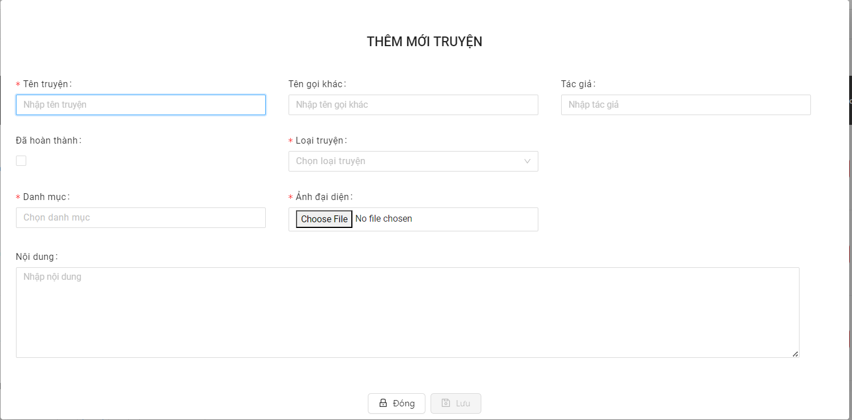

Posts and Telecommunications Institute of Technology |  |  |  | Thiết kế |  | Tài liệu phát triển |  |  |  |  | Tên hệ thống |  |  | Xây dựng website đọc truyện |  |  | Người tạo | ThinhNP | Ngày tạo | 2023-10-10
 |  |  |  |  |  |  |  |  |  |  |  |  |  |  |  |  | Người cập nhật |  | Ngày cập nhật
 |  |  |  |  |  |  |  |  |  |  | Màn hình (ID) |  |  | createData |  | Màn hình (Tên) | Thêm truyện

 | 8. Danh sách hạng mục

 |  | [Vùng hiển thị cố định]
 |  | № | Tên hạng mục |  | Control |  |  |  | Nội dung hiển thị |  |  |  |  |  |  | Ý nghĩa
 |  | 1 | Tên truyện |  | TextView |  |  |  | Tên truyện |  |  |  |  |  |  | Mô tả nội dung nhập cho người dùng
 |  | 2 | Tên gọi khác |  | TextView |  |  |  | Tên gọi khác |  |  |  |  |  |  | Mô tả nội dung nhập cho người dùng
 |  | 3 | Tác giả |  | TextView |  |  |  | Tác giả |  |  |  |  |  |  | Mô tả nội dung nhập cho người dùng
 |  | 4 | Đã hoàn thành |  | TextView |  |  |  | Đã hoàn thành |  |  |  |  |  |  | Mô tả nội dung nhập cho người dùng
 |  | 5 | Loại truyện |  | TextBox |  |  |  | Loại truyện |  |  |  |  |  |  | Mô tả nội dung nhập cho người dùng
 |  | 6 | Danh mục |  | TextBox |  |  |  | Danh mục |  |  |  |  |  |  | Mô tả nội dung nhập cho người dùng
 |  | 7 | Ảnh truyện |  | File |  |  |  | Ảnh truyện |  |  |  |  |  |  | Mô tả nội dung nhập cho người dùng
 |  | 8 | Nội dung |  | TextView |  |  |  | Nội dung |  |  |  |  |  |  | Mô tả nội dung nhập cho người dùng

 |  | [Vùng nhập]
 |  | № | Tên hạng mục | Loại dữ liệu | Độ dài |  | Bắt buộc |  |  | I/O | Control |  | Format |  | Ghi chú
 |  | 1 | Tên truyện | Chuỗi chữ | 256 |  |  | Y |  | In/Out | Spinner
 |  | 2 | Tên gọi khác | Chuỗi chữ | 256 |  |  |  |  | In | EditText
 |  | 3 | Tác giả | Chuỗi chữ | 256 |  |  |  |  | In | EditText
 |  | 4 | Nội dung | Chuỗi chữ | 256 |  |  |  |  | In | EditText

 |  | [Vùng nút]
 |  | № | Tên hạng mục |  | Control |  |  |  |  |  |  | Ghi chú
 |  | 1 | Đã hoàn thành |  | Clickbox
 |  | 2 | Ảnh truyện |  | Button
 |  | 3 | Danh mục |  | Clickbox
 |  | 4 | Loại truyện |  | Clickbox
 |  | 5 | Lưu |  | Button

Posts and Telecommunications Institute of Technology |  |  |  | Thiết kế |  | Tài liệu phát triển |  |  |  |  | Tên hệ thống |  |  | Xây dựng website đọc truyện |  |  | Người tạo | ThinhNP | Ngày tạo | 2023-10-10
 |  |  |  |  |  |  |  |  |  |  |  |  |  |  |  |  | Người cập nhật |  | Ngày cập nhật
 |  |  |  |  |  |  |  |  |  |  | Màn hình (ID) |  |  | createData |  | Màn hình (Tên) | Thêm truyện

 | 9. Khái quát chức năng
 |  | (1) Hiển thị ban đầu
 |  |  | 1. Hiển thị màn hình ở trạng thái ban đầu

 |  | (2) Chọn danh mục
 |  |  | 1. Nhấn vào ClickBox "danh mục" để chọn danh mục
 |  |  | 2. Hiển thị drop down để người dùng chọn danh mục
 |  |  | Sau khi chọn hoàn tất hiển thị kết quả ra view

 |  | (3) Chọn hoàn thành
 |  |  | 1. Nhấn vào ClickBox "Đã hoàn thành" cho biết truyện hoàn thành chưa
 |  |  | 2. Hiển thị Click box để người dùng chọn.
 |  |  | Sau khi chọn hoàn tất hiển thị kết quả ra view

 |  | (4) Chọn ảnh
 |  |  | 1. Nhấn vào button "chọn tệp" để thêm ảnh
 |  |  | 2. Hiển thị folder để người dùng chọn ảnh
 |  |  | Sau khi chọn hoàn tất hiển thị kết quả ra view

 |  | (5) Chọn Loại truyện
 |  |  | 1. Nhấn vào ClickBox "loại truyện" để chọn loại truyện
 |  |  | 2. Hiển thị danh sách các loại truyện
 |  |  | Sau khi chọn, hiển thị nơi làm ra View

 |  | (6) Lưu
 |  |  | 1. Nhấn button "Lưu" để xử lý
 |  |  | 2. Kiểm tra thông tin ở các trường bắt buộc
 |  |  | Nếu có lỗi, thông báo lỗi tại màn hình này
 |  |  | Lưu thành công thì quay lại màn hình chính của ứng dụng

Posts and Telecommunications Institute of Technology |  |  |  | Thiết kế |  | Tài liệu phát triển |  |  |  |  | Tên hệ thống |  |  | Xây dựng website đọc truyện |  |  | Người tạo | ThinhNP | Ngày tạo | 2023-10-10
 |  |  |  |  |  |  |  |  |  |  |  |  |  |  |  |  | Người cập nhật |  | Ngày cập nhật
 |  |  |  |  |  |  |  |  |  |  | Màn hình (ID) |  |  | createData |  | Màn hình (Tên) | Thêm truyện

 | 10. Xử lý chi tiết
 |  | (1) Hiển thị ban đầu
 |  |  | Xem chi tiết
 |  | (2) | Chọn danh mục
 |  |  | Xem chi tiết
 |  | (3) Đã hoàn thành
 |  |  | Xem chi tiết
 |  | (4) Chọn ảnh
 |  |  | Xem chi tiết
 |  | (5) Chọn Loại truyện
 |  |  | Xem chi tiết
 |  | (6) Lưu
 |  |  | Xem chi tiết

Xử lý chi tiết 10.2
Posts and Telecommunications Institute of Technology |  |  |  |  |  |  | Thiết kế | Tài liệu phát triển | Tên hệ thống | Tìm việc và người giúp việc |  | Người tạo | ThinhNP | Ngày tạo | 2023-10-10
 |  |  |  |  |  |  |  |  |  |  |  | Người cập nhật |  | Ngày cập nhật
 |  |  |  |  |  |  |  |  | Màn hình (ID) | createData | Màn hình (Tên) | Thêm truyện

 | 10. Xử lý chi tiết
 |  | (2) Chọn Danh mục
 |  |  | 1. Nhấn và text "Chọn danh mục" để thực hiện xử lý
 |  |  | 2. Hiển thị Drop up List để người dùng chọn danh mục

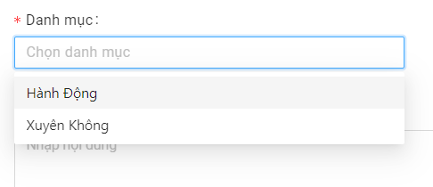

 |  |  |  |  |  | Giao diện minh hoạ
 |  |  |  | a. Hiển thị danh mục lên Drop Up List danh mục
 |  |  |  | b. Xử lý record trên Drop Up List
 |  |  |  |  | Lựa chọn của người dùng
 |  |  |  |  | Nếu thoả mãn, hiển thị danh mục đã chọn ra View

